功能实现说明书
产品名 | 模板 | 功能实现说明书 | 文件名 | 阶段
团队 |  |  |  | 作成 | 修改

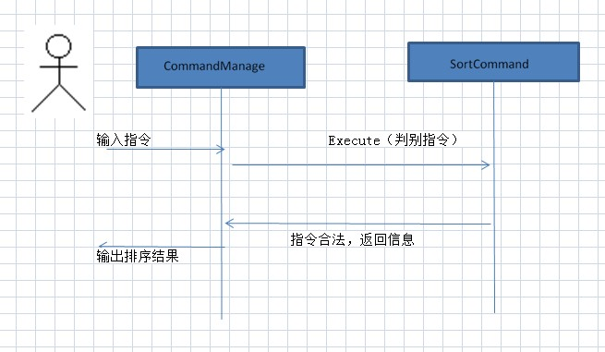

制作说明：
1 画出序列图
2 说明功能于类的对应关系

